受験申込書
 | セーフティオフィサ資格 一般産業安全分野(SO-G) 受験申込書(一括)

【一括申込における個人情報の取扱いについて】 必ずお読みください。
・受験申込~結果のお知らせに至るまでの問合せ対応、試験結果のお知らせ、資格取得後の資格者情報のご提供は、
一括して申込責任者経由でご連絡いたします。
・予め受験者各位に個人情報が申込責任者宛に提供されることを周知し、各受験者の同意を得た上でお申込みください。
・各受験者は、専用ページより各受験者自身で同意の登録をお願いいたします。
・申込責任者は受験者へ、専用ページURL(※1)と一括管理番号(※2)を案内してください。
・登録の際は、「一括管理番号」が必要です。
・同意登録の確認は日本認証で行い、未登録の受験者については、申込責任者宛にご連絡いたします。
・同意されない受験者に対しては、個人での申込(マイページ)を行っていただくよう案内してください。
・「同意書」シートもご確認ください。
 | ・一括申込には、受験者5名以上のお申込みが必要です。4名以下の場合はマイページからお申込みください。 ・一括申込には、事前に日本認証Webサイトにて【一括管理番号】を取得してください。※2 ※【一括管理番号】の記載がない申込書は受付できません。 ・直近2カ月以内にセーフティオフィサ資格を受講・受験されている方は、セーフティオフィサ資格の別の受験区分を申し込む ことはできませんのでご注意下さい。 例：6月試験にSS-G資格で受講・受験中の場合、7月、8月試験まではSM-G資格、SE-G資格の申込は不可。 9月試験から申込可能となります。

 | ・下記及び「受験者名簿」シートに必要事項記入の上、本ファイルと顔写真ファイルを下記メールアドレス宛に添付送信してください。
 | ・メール送付先 ： セーフティアセッサ担当 : safety12100@j-cert.com
 | ・メール件名は、下記枠内に表示されるものとしてください。（一括管理番号、申込責任者名を入力後、自動表示されます。）
 |  | メール件名 |  |  |  | ※1 個人情報の取扱いについて、受験者の同意登録はこちらからお願いします。(専用ページ)
 |  |  |  | 必須項目に未入力の項目があります。 |  | https://www.japan-certification.com/applications/privacy-consent/
1.一括管理番号 |  |  |  | 一括管理番号を入力して下さい。 |  | ※2 一括管理番号は、こちらから取得してください。(HOME > 資格認証試験 > セーフティオフィサ > 申込事前登録)
 | ※ | 一括管理番号 |  |  |  | https://www.japan-certification.com/applications/pre-application/
 |  |  |  |  |  | ※3 FAQ「請求書について確認したい」
2.申込情報 ※がついている項目は入力必須項目です。 |  |  |  | 一括申込は5名以上の申込が必要です。 |  | https://www.japan-certification.com/faq/請求書について確認したい/
【ご注意】
1. 申込書作成方法について
「受験申込書」及び「受験者名簿」の両シートに必要事項を記入してください、
2. 申込区分と受験料について
1) IGSAP会員区分について
・申込責任者の所属団体が、IGSAP法人正会員の場合は［IGSAP法人正会員］を、
IGSAP法人賛助会員の場合は［IGSAP法人賛助会員］を選択してください。
いずれでもない場合は、［団体一般］を選択してください。
※IGSAP：（一社）セーフティグローバル推進機構について https://institute-gsafety.com/
2) 申込区分により受験料は下記となります。
・団体一般 ：22,000円/人(税込)
・IGSAP法人正会員 ：17,600円/人(税込)
・IGSAP法人賛助会員 ：19,800円/人(税込)
※受験料には、受講料、受験料及び合格時の力量証明書及び認証カード発行費用を含みます。
3. 顔写真ファイルについて
顔写真ファイルは以下としていただくようお願いいたします。
・申込日から6ヶ月以内に撮影
・ご本人単独で、鮮明に撮影されたもの、無背景
・正面、胸から上、サングラス、マスク、帽子など顔を隠すものを着用していないこと
・カラー
・jpgデータ
・画像サイズ：縦横比 4：3 かつ 320×240pixel (QVGA)以上の解像度
・ファイルサイズ：1MB以下
・ファイル名：申込書「受験者名簿」シートB列記載のもの
送付いただいた顔写真ファイルを用いて認証カードを発行いたします。（合格の場合）
4. 請求書について
日本認証では請求書および領収書は、電子請求書発行システム「楽楽明細」を利用し、PDFファイルをメールに添付してお送りします。
弊社ホームページのFAQ「請求書について確認したい」(※3)をご確認ください。
5. 受験料の振込について
・受験料のお支払い方法は銀行振込のみです。クレジットカード、コンビニ決済は利用できません。
・受験料は、申込日から１週間以内にお振込みください。
・請求書希望の場合は、請求書に記載の振込期限日（請求書発行日+2週間）迄にお振込みください。
・振込期限日までに入金の確認ができない場合は、自動キャンセルとなります。
・振込期限日までに入金ができない場合は、振込予定日を連絡ください。
なお振込予定日がeラーニング開始日を過ぎる場合は、eラーニング開始日までに振込予定日を連絡ください。
連絡がない場合は、eラーニング受講が開始できません。
■受験料振込先
・振込口座 三菱UFJ銀行 大阪駅前支店
・普通口座 5448576
・日本認証株式会社(ニホンニンショウカブシキガイシャ）
6. 受講／受験日程について
・eラーニング受講期間：申込締切の翌々月1日～翌々月末日
（例：1月31日の受付締切の場合、ｅラーニングの受講期間は3月1日～3月31日）
・受験期間：eラーニング受講終了日の翌日から7日間
（例：eラーニング受講が3月31日の場合、受験期間は4月1日～4月7日）
7. マイページへの登録について
「受験者名簿」シートに記入された内容で、マイページの仮登録を行います。
その際ご記入いただいたメールアドレスをマイページのログインIDとして使用いたしますので、受験者ご本人のメールアドレスを記入願います。
マイページに登録済の場合は、「受験者名簿」シートに記入された内容にて、「会社情報」、「会社住所」を上書きいたします。
8. ユーザIDと初期パスワードについて
eラーニング開始日までに、eラーニングサイトにログインするためのユーザIDとっ初期パスワードを受講者宛にメールにて連絡いたします。
申込書記載のメールアドレス宛にメール送信いたしますので、メールアドレスはお間違いないようご注意ください。
ユーザIDと初期パスワードは、マイページでも確認可能です。（受講開始日の5日前より）
9. 試験結果速報について
試験結果は、受験月当月の月末に日本認証ホームページ上に受験番号にて発表いたします。
10. 試験結果書類の送付について
・試験結果書類は、受験月の翌々月に発送します。（4月に受験の場合は、6月）
・送付書類（試験結果通知書、力量証明書など）は、全受験者分をまとめて、申込責任者宛に送付します。
申込責任者の方から各受験者へ配布願います。
・送付書類は、受験者毎に封筒に入れ封をした状態で送付します。
・送付書類の宛先には、受験者名簿シートに記入された会社住所と氏名を記載しますので、会社住所欄は必ず記入願います。
11. キャンセル・変更について
受付完了後の、キャンセル、変更（受験者、資格区分、受講/受験期間等）は受け付けておりません。
十分ご注意のうえ、お申込みください。
 | ※ | 申込日
 | ※ | 申込区分：IGSAP会員区分を選択してください （IGSAP会員ではない場合は、「団体一般」を選択ください。）
 |  | 受験者数 | セーフティエグゼクティブ（SE-G） | 0人
 |  | (「受験者名簿」シートの入力内容により自動計算します。) | セーフティマネージャ（SM-G） | 0人
 |  |  | セーフティスタッフ（SS-G） | 0人
 |  |  | 合計 | 0人
 |  | 受験料単価(税込)
 |  | 受験料総額(税込)
 |  | 受験料 振込期限日（申込日＋7日）
 | ※ | 受験料振り込み名義

3.申込責任者情報
 | ※ | 氏名(漢字) | 姓
 |  |  | 名
 | ※ | メールアドレス
 | ※ | 法人格
 | ※ | 法人格位置
 | ※ | 会社名(漢字)
 |  | 事業所
 |  | 部署
 |  | 役職
 | ※ | 郵便番号
 | ※ | 住所1(番地まで)
 |  | 住所2(ビル名、部屋番号)
 | ※ | 電話番号

4.請求書要否について
 | 請求書はPDFファイルをメールに添付してお送りします。メールアドレスに誤りがないかご確認ください。
 | 受験料の請求書の発行要否を選択してください。
 | ※ | 請求書
 |  | 請求書の送付先 |  | その他
 | ・請求書は申込受付後、通常5営業日以内に送付いたします。
 | ・請求書は、申込責任者または指定された送付先にメールに添付してお送りします。
 | ・請求書の送付先で「その他」を選択した場合は、下記＜その他の請求書送付先＞にご記入ください。

 | ＜その他の請求書送付先＞
 |  | 氏名(漢字) | 姓
 |  |  | 名
 |  | メールアドレス
 |  | 法人格
 |  | 法人格位置
 |  | 会社名(漢字)
 |  | 事業所
 |  | 部署
 |  | 役職
 |  | 郵便番号
 |  | 住所1(番地まで)
 |  | 住所2(ビル名、部屋番号)
 |  | 電話番号

 |  |  |  |  | V1.11

 |  | 日本認証事務局用
 |  | 受付日
 |  | 申込責任者取引先コード
 |  | IGSAP会員区分

受験者名簿
顔写真のファイル名は氏名(英語)入力後にB列に表示されるものとしてください。
セーフティオフィサ資格 受験申込書 受験者名簿 |  |  |  |  |  | 顔写真FILE | 一括管理番号を入力して下さい。
 |  | ※がついている項目は入力必須項目です。

 |  | 氏名(漢字) |  | 氏名(カナ) |  | 氏名(英語) |  |  |  |  |  |  |  |  |  |  |  |  | 会社住所
No | 顔写真ファイル名 | ※姓 | ※名 | ※セイ | ※メイ | ※Family name | ※First name | ※メールアドレス | ※生年月日 | ※資格区分 | ※法人格位置 | ※法人格 | ※会社名(漢字) | ※会社名(カナ) | ※会社名(英語) | 事業所 | 部署 | 役職 | ※会社郵便番号 | ※会社住所1(番地まで) | 会社住所2(ビル名・部屋番号) | ※会社電話番号
例 | A012-001-Ninsho_Taro.jpg | 認証 | 太郎 | ニンショウ | タロウ | Ninsho | Taro | info@j-cert.com | 2000-01-01 | セルのプルダウンリストから選択してください | 後 | 株式会社 | 日本認証 | ニホンニンショウ | Japan Certification Corporation | 本社 | SA事業部 | 部長 | 532-0004 | 大阪府大阪市西宮原2-7-53 | Marutaビル8階 | 06-4807-3337
1
2
3
4
5
6
7
8
9
10
11
12
13
14
15
16
17
18
19
20
21
22
23
24
25
26
27
28
29
30
31
32
33
34
35
36
37
38
39
40
41
42
43
44
45
46
47
48
49
50
51
52
53
54
55
56
57
58
59
60
61
62
63
64
65
66
67
68
69
70
71
72
73
74
75
76
77
78
79
80
81
82
83
84
85
86
87
88
89
90
91
92
93
94
95
96
97
98
99
100
101
102
103
104
105
106
107
108
109
110
111
112
113
114
115
116
117
118
119
120
121
122
123
124
125
126
127
128
129
130
131
132
133
134
135
136
137
138
139
140
141
142
143
144
145
146
147
148
149
150
151
152
153
154
155
156
157
158
159
160
161
162
163
164
165
166
167
168
169
170
171
172
173
174
175
176
177
178
179
180

同意書
【一括申込における個人情報の取扱いについて】 必ずお読みください。
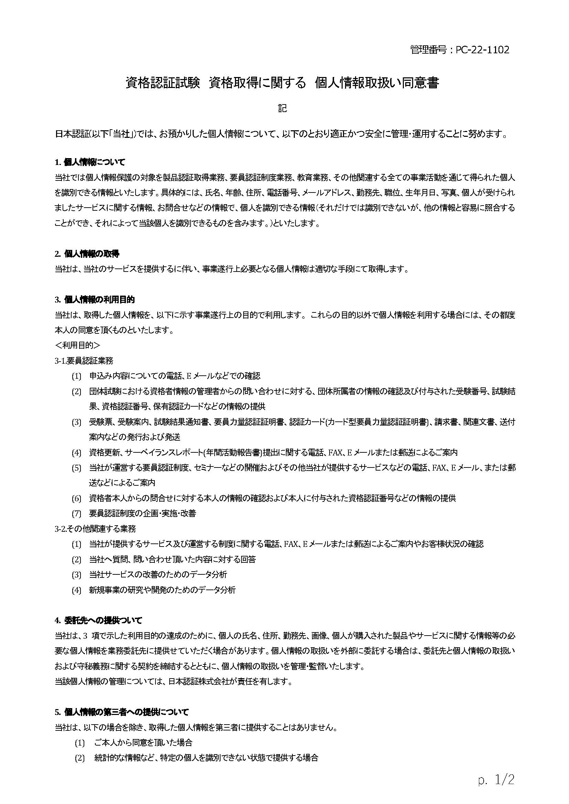
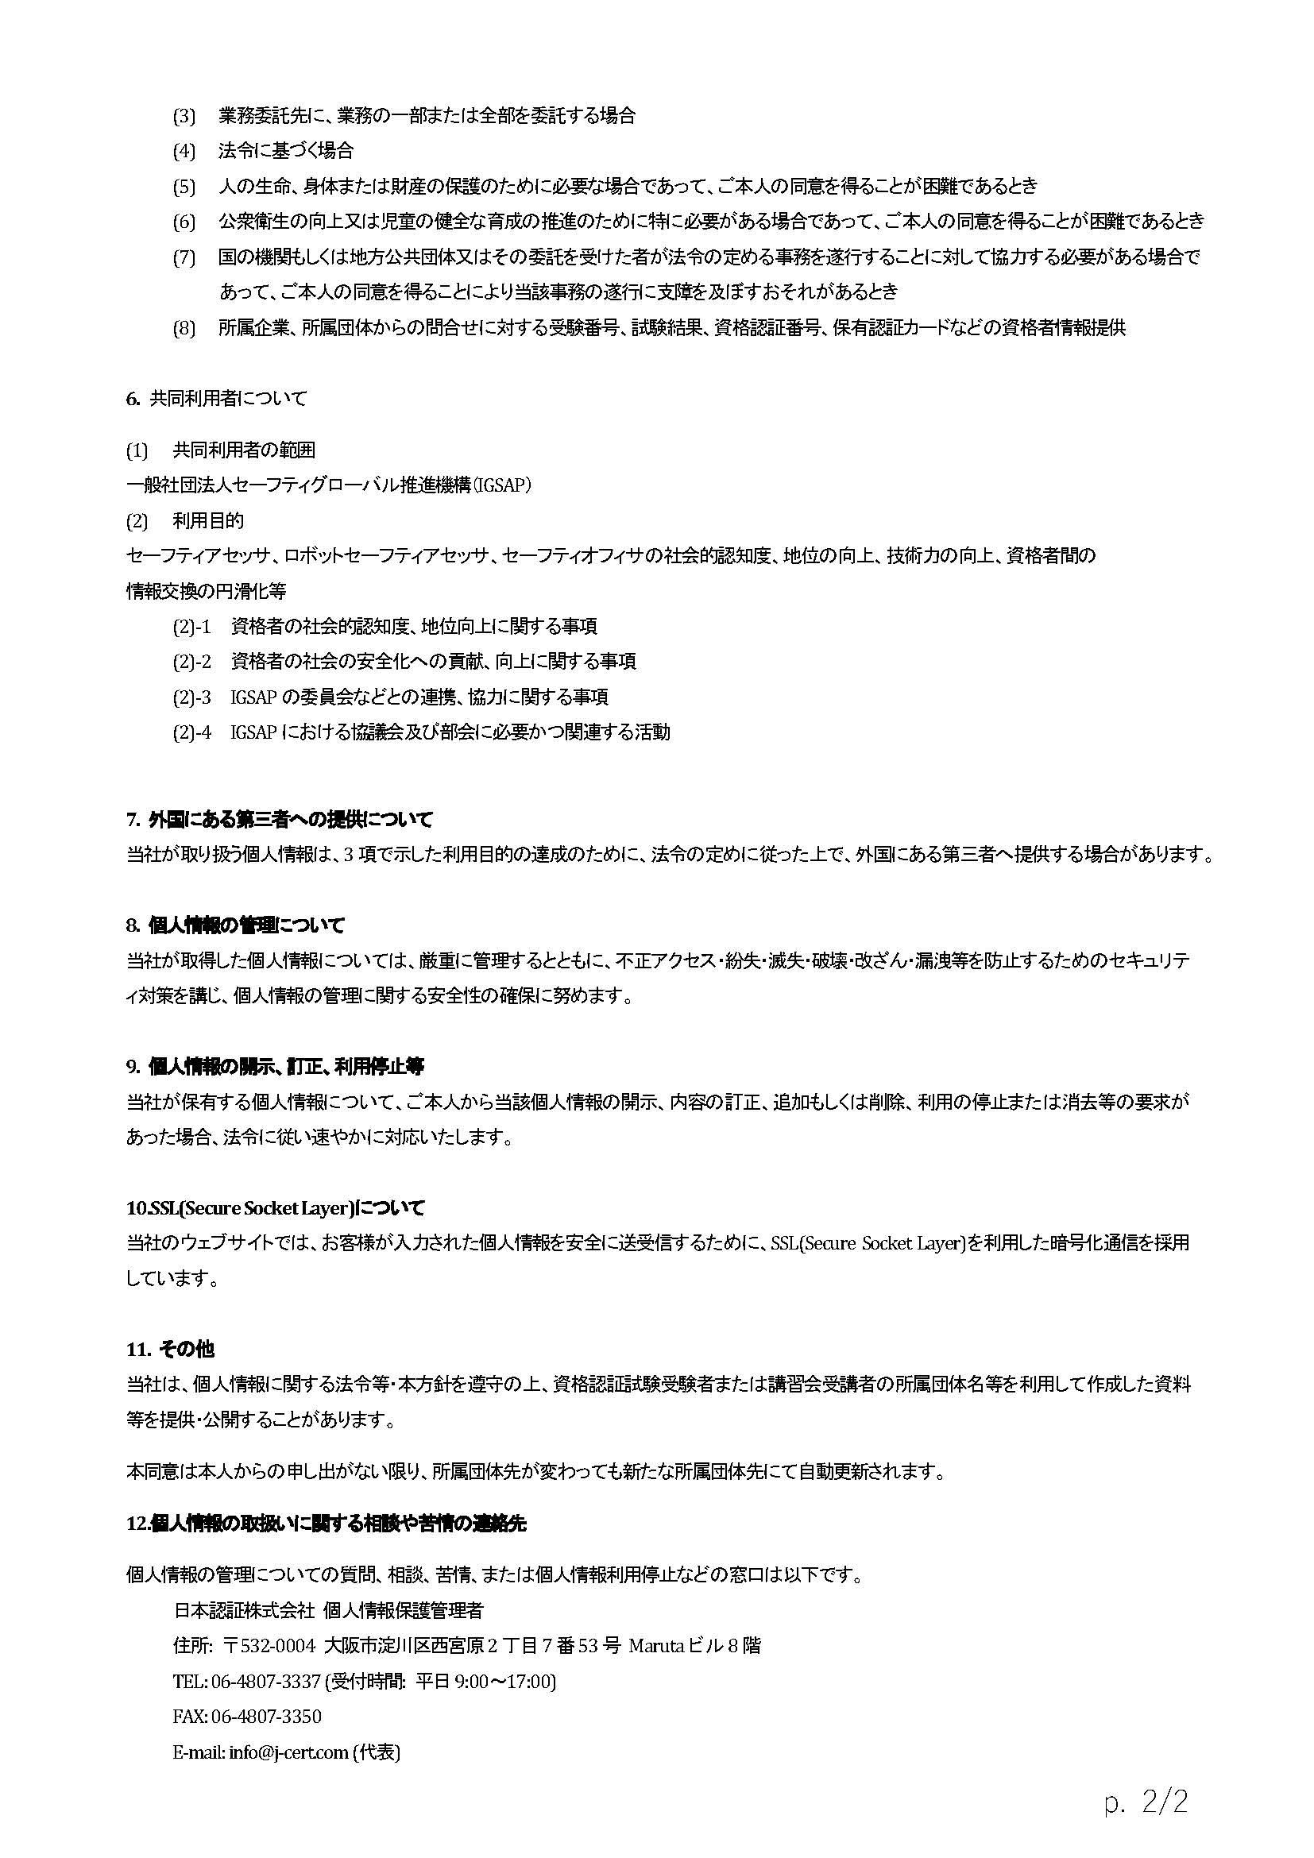
資格認証試験 資格取得に関する 個人情報取扱い同意登録のお願い

 | 日本認証では資格認証（要員認証）試験業務を実施するにあたって受験者に関する個人情報をご提供いただくことになりますが、
 | お預かりした個人情報情報の取扱について、右記の「資格認証試験 資格取得に関する 個人情報取扱い同意書」のとおり適正に管理し、
 | 保護に努めて参ります。

 | 申込責任者の方へ
 |  | 受験申込~結果のお知らせに至るまでの問合せ対応、試験結果のお知らせ、資格取得後の資格者情報のご提供は、
 |  | 一括して申込責任者経由でご連絡いたします。
 |  | 予め受験者各位に個人情報が申込責任者宛に提供されることを周知し、各受験者の同意を得てください。
 |  | 受験者へ専用ページから受験者自身で同意の登録をするよう、専用ページURLと一括管理番号の案内をお願いいたします。
 |  | 同意されない受験者に対しては、個人での申込(マイページ)を行っていただくようご案内ください。

 |  | ※1 個人情報の取扱いについて、受験者の同意登録はこちらからお願いします。(専用ページ)
 |  | https://www.japan-certification.com/applications/privacy-consent/
 |  | ※2 一括管理番号は、こちらから取得してください。(HOME > 資格認証試験 > セーフティオフィサ > 申込事前登録)
 |  | https://www.japan-certification.com/applications/pre-application/

 | 受験者の方へ
 |  | 専用ページより各受験者自身で同意の登録をお願いいたします。
 |  | ご登録の際、一括管理番号が必要です。

 | 同意登録の確認について
 |  | 同意登録前でも、受験申込書のご提出は可能ですが、
 |  | 受験申込書ご提出日から1週間以内には、受験者全員のご登録が完了するようお願いいたします。
 |  | 日本認証で確認をさせていただき、未登録の受験者については、申込責任者様宛にご連絡いたします。

 | ご協力のほどよろしくお願いいたします。

